Sheet1
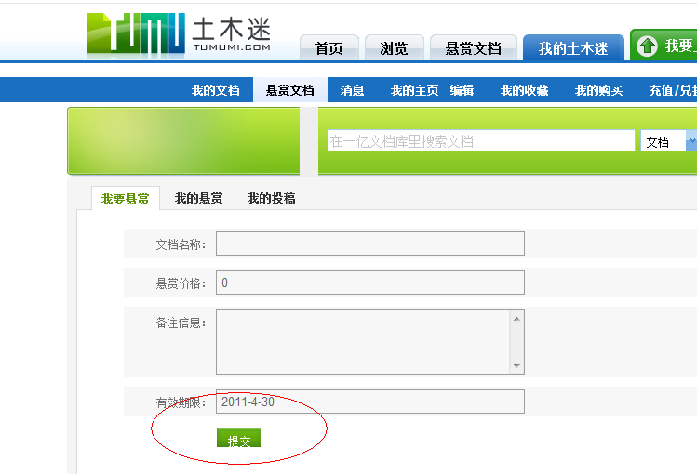
用一个很长的昵称登陆之后，顶部显示错位（IE6）
搜索部分的背景图有问题（IE6）

首页分类导航显示有问题，包括登录前和登陆后（IE6）

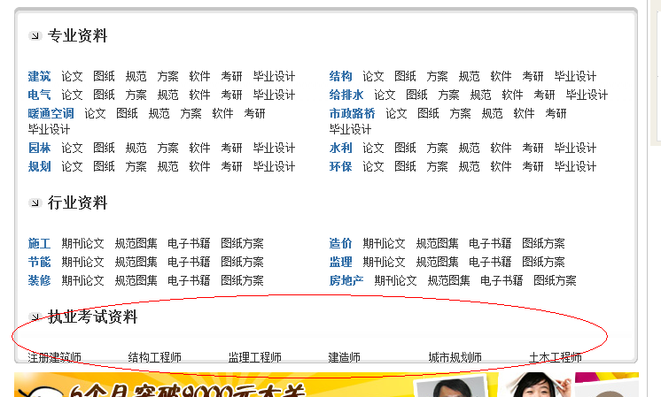

底部友情链接样式 问题（IE6）

浏览页面左侧导航的展开、收缩图片不显示，而且部分链接不能点击（IE6）

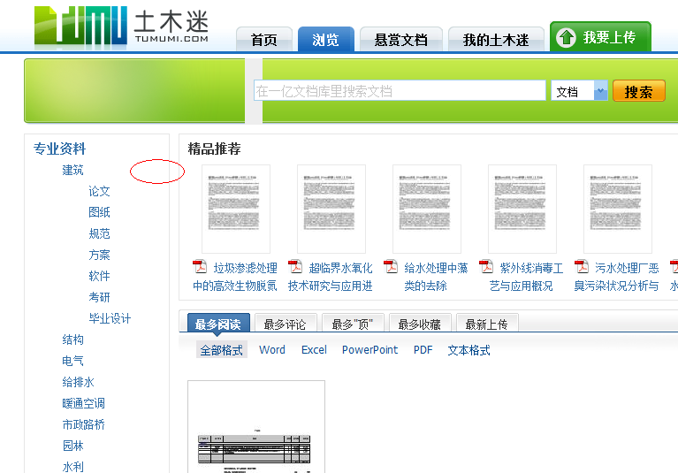

我的土木米--悬赏文档--我要悬赏，提交按钮样式问题（IE6）

